申請書（第二面）
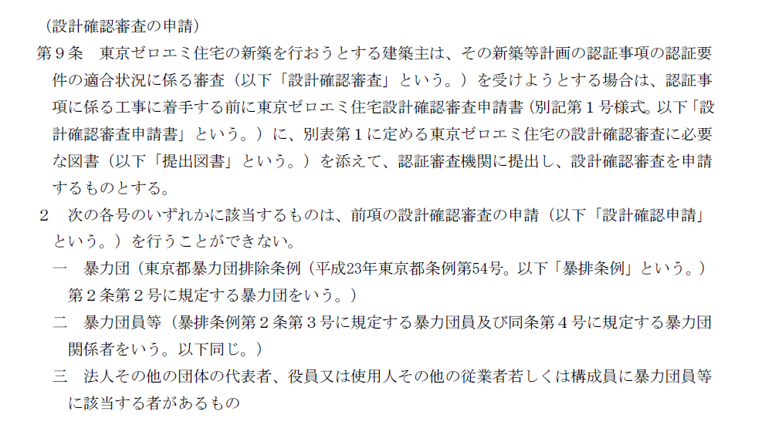
（第二面）

建築主等の概要
【１．建築主】
 | 【イ．氏名又は名称のフリガナ】
 | 【ロ．氏名又は名称】
 | 【ハ．郵便番号】
 | 【ニ．住所】
 | 【ホ．電話番号】
 | 【へ．要綱第９条第２項各号への該当の有無】 | □ | 該当する | □ | 該当しない

【２．手続代行者】
 | 【イ．氏名又は名称のフリガナ】
 | 【ロ．氏名又は名称】
 | 【ハ．郵便番号】
 | 【ニ．住所】
 | 【ホ．電話番号】

【３．備考】

参考 ： 要綱第９条第２項

